Foglio1
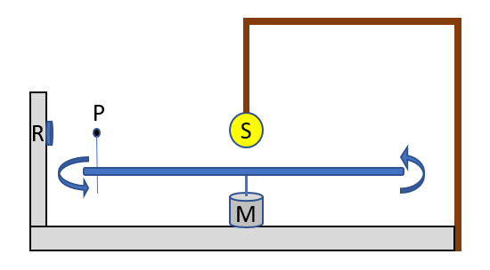
Misure Antonino
RP [cm] | PS [cm] | Diametro Pianeta [cm] | v motore [rpm giri/min] | v monitor (m/s) | nome file
2.5 | 8.5 | 3 | 5 | 0.02 | curva 1_3_5.txt
2.5 | 8.5 | 3 | 10 | 0.03 | curva 2_3_10.txt
2.5 | 8.5 | 4 | 5 | 0.02 | curva 3_4_5.txt
2.5 | 8.5 | 4 | 10 | 0.03 | curva 4_4_10.txt
4.8 | 6.2 | 3 | 5 | 0.02 | curva 5_3_5.txt
4.8 | 6.2 | 3 | 10 | 0.03 | curva 6_3_10.txt
4.8 | 6.2 | 4 | 5 | 0.02 | curva 7_4_5.txt
4.8 | 6.2 | 4 | 10 | 0.03 | curva 8_4_10.txt

2.5 | 8.5 | 4 | 5 |  | curva 9_5_doppio pianeta.txt
4.8 | 6.2 | 3 | 5 |  | ""
2.5 | 8.5 | 4 | 10 |  | curva 10_10_doppio pianeta.txt
4.8 | 6.2 | 3 | 10 |  | ""

